Hoja1
1)- | Title * | Author / Developer * | Project main website * | Geographical location * | Intro * | Text * | Categories * | Institution | Main image (max file size 3Mb) | Images gallery(max file size 3Mb) | Youtube / Vimeo videos | Other Links (social networks etc.)
http://www.geographiesofchange.net | Proyecto Akokán | Michael Sánchez Torres |  | Estadio Marianao, Calle 89 e/ 132 y 130, La Habana, Cuba | Akokán is a communitary project in Los Pocitos, Marianao, that aims to contribute to the integral development of the community | Akokán project promotes creative, solidary and and participative actions with the main objective to increase the well-being of the community. It facilitates social transformation and social, enviromental, and economic sustainability. | Socially engaged art; Creativity; Education and Training; Community; Community building; Urban Development; Social Inclusion; Social Justice; Gender Equality; Solidarity; Social work practice | Proyecto Akokán | 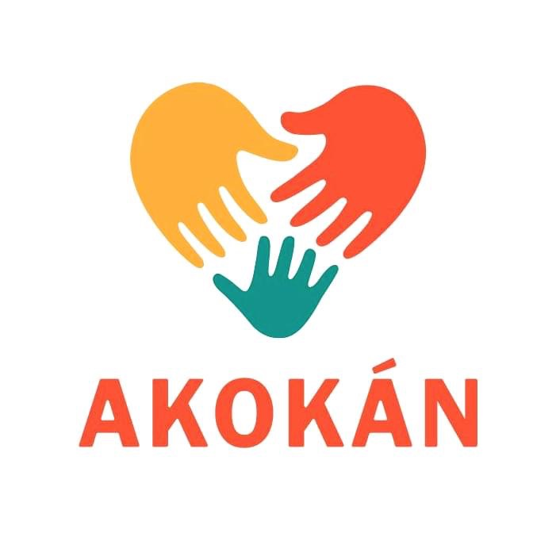 |  |  | Facebook: Proyecto Akokán https://www.facebook.com/ akokancuba/
 |  |  |  |  |  |  |  |  |  |  |  | Instagram: @akokancuba https://instagram.com/ akokancuba? igshid=iq7cjbn0dx1b

2)- | ODS | Alcance: | Personas de contacto: | Breve Descripcion del proyecto | Informaciones de contacto | Logo | Palabras clave:
https://mapajovencuba.github.io | 1,3, 4, 5, 8, 10,11,16 | Local | Michel Sánchez Torres | El proyecto Akokán es un proyecto comunitario sin fines de lucro en Los Pocitos, Marianao, que promueve acciones creativas, solidarias y participativas con el principal objetivo de contribuir al desarrollo integral de la comunidad, facilitando la transformación social y sostenibilidad ambiental-social-económica. | Tel: (05) 3588439 |  | Justicia Social; Desarrollo Local; Desarrollo Comunitario; Equidad; Trabajo Social; Inclusión
 | 1. Poner fin a la pobreza en todas sus formas en todo el mundo |  |  |  | E-mail: proyectoakokan@gmail.com
 | 3. Garantizar una vida sana y promover el bienestar para todos en todas las edades
 | 4. Garantizar una educación inclusiva, equitativa y de calidad y promover oportunidades de aprendizaje durante toda la vida para todos
 | 5. Lograr la igualdad entre los géneros y empoderar a todas las mujeres y niñas
 | 8. Promover el crecimiento económico sostenido, inclusivo y sostenible, el empleo pleno y productivo y el trabajo decente para todos
 | 10. Reducir la desigualdad en y entre los países
 | 11. Conseguir que las ciudades y los asentamientos humanos sean inclusivos, seguros, resilientes y sostenibles
 | 16. Promover sociedades pacíficas e inclusivas para el desarrollo sostenible, facilitar el acceso a la justicia para todos y crear instituciones eficaces, responsables e inclusivas a todos los niveles

